Informationen
Hinweis: Bitte dieses Formular im Originalformat (*.xlsx) speichern und übersenden.

Bundesnetzagentur Beschlusskammer 8

Eckpunkte |  |  |  | Hinweise:
Beabsichtigte Festlegung zur Verteilung von Mehrkosten aus der Integration von Anlagen zur Erzeugung von Strom aus erneuerbaren Energien |  |  |  | Bitte nutzen Sie zum Einfügen von längeren Textpassagen die Einfügeoption "an Zielformatierung anpassen" (siehe Abbildung)
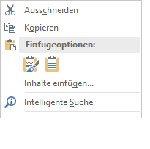

Formblatt für die Übermittlung von Stellungnahmen

Unternehmen / Verband / Behörde / Sonstige: (Pflichtfeld)
 |  | Marktrolle:
 | Kontaktdaten*:
Nachname: |  | Vorname:
Kürzel:
E-Mail: |  | Telefon: | 0
 | * Kontaktdaten werden bei Veröffentlichung der Konsultationsbeiträge nicht mitveröffentlicht. Sie dienen ausschließlich eventueller Rückfragen durch die Beschlusskammer.

Weiter auf dem nächsten Tabellenblatt >>

